2da hoja
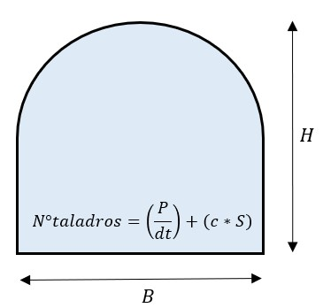
mi primera celda | 5

